4 p 111 IP4
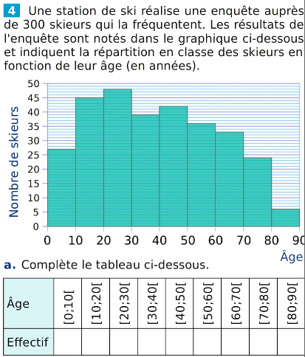
Âge | [0;10[ | [10;20[ | [20;30[ | [30;40[ | [40;50[ | [50;60[ | [60;70[ | [70;80[ | [80;90[ | TOTAL
Effectif
Fréquence (%)
centre de la classe |  |  |  |  |  |  |  |  |  |  | moyenne

